HEALTH
wbname | H1 | H2 | H3 | H4 | H5 | phys | nurse | surgic
Afghanistan | 10.20 | 5.10 | 77.40 | 57.20 | 17.50 | 0.30 | 0.30 | 0.00
Albania | 6.70 | 41.40 | 58.00 | 271.50 | 0.70 | 1.20 | 3.60 | 11.60
Algeria | 6.60 | 67.70 | 30.90 | 260.40 | 0.00 | 1.80 | 2.20 | 12.10
Andorra | 10.40 | 49.10 | 41.70 | 3834.70 |  | 3.30 | 4.00 | 83.10
Angola | 2.90 | 44.10 | 35.20 | 95.20 | 3.60 | 0.20 | 1.30
Antigua and Barbuda | 4.30 | 60.60 | 32.20 | 623.10 | 0.00 |  | 3.10 | 14.00
Argentina | 7.50 | 74.40 | 15.80 | 955.20 | 0.60 | 4.00 | 2.60 | 50.10
Armenia | 9.90 | 16.50 | 80.60 | 358.80 | 1.70 | 2.90 | 5.60 | 86.70
Australia | 9.30 | 68.30 | 18.90 | 5002.40 | 0.00 | 3.60 | 12.70 | 45.10
Austria | 10.40 | 72.50 | 18.90 | 4688.30 |  | 5.10 | 8.20 | 109.90
Azerbaijan | 6.90 | 20.00 | 78.90 | 268.20 | 0.40 | 3.40 | 7.00 | 67.60
Bahamas, The | 6.40 | 49.90 | 27.70 | 1835.20 | 0.40 | 1.90 | 3.10
Bahrain | 4.90 | 61.40 | 28.00 | 1099.40 | 0.00 | 0.90 | 2.50 | 14.40
Bangladesh | 2.40 | 18.00 | 71.90 | 34.20 | 7.60 | 0.50 | 0.30 | 2.90
Barbados | 7.00 | 45.90 | 45.20 | 1163.80 | 1.70 | 2.50 | 6.00 | 17.20
Belarus | 6.30 | 61.40 | 35.80 | 318.00 | 0.20 | 4.10 | 11.40 | 124.20
Belgium | 10.00 | 84.10 | 15.90 | 4149.40 | 0.00 | 3.30 | 11.10 | 89.80
Belize | 6.10 | 66.30 | 22.90 | 303.60 | 3.80 | 1.10 | 1.70 | 10.50
arquivo original foi editado para uso em aula
dados obtidos de
www.kaggle.com/danevans/world-bank-wdi-212-health-systems/data
Benin | 3.90 | 20.50 | 43.50 | 30.40 | 30.50 | 0.20 | 0.60 | 1.90
Bhutan | 3.50 | 74.00 | 20.10 | 91.30 | 4.80 | 0.40 | 1.50 | 2.90
Bolivia | 6.90 | 65.70 | 28.00 | 213.00 | 3.20 | 1.60 | 0.70 | 33.90
Bosnia and Herzegovina | 9.20 | 70.80 | 28.70 | 443.80 | 0.20 | 2.00 | 6.30 | 32.30
Botswana | 5.50 | 55.90 | 5.20 | 379.90 | 6.70 | 0.40 | 3.30 | 3.60
Brazil | 11.80 | 33.20 | 43.60 | 1015.90 | 0.10 | 2.10 | 9.70 | 55.50
Brunei Darussalam | 2.30 | 94.90 | 5.10 | 630.60 | 0.00 | 1.80 | 6.60
Bulgaria | 8.20 | 50.60 | 48.00 | 612.50 |  | 4.00 | 5.30 | 112.70
Burkina Faso | 6.80 | 40.10 | 31.40 | 40.90 | 23.50 | 0.10 | 0.60 | 0.60
Burundi | 6.20 | 29.10 | 30.50 | 18.50 | 38.60 | 0.10 | 0.70 | 0.40
Cabo Verde | 5.20 | 56.80 | 26.00 | 159.10 | 15.10 | 0.80 | 1.20 | 16.00
Cambodia | 6.10 | 21.80 | 58.60 | 77.70 | 18.90 | 0.20 | 1.00 | 4.20
Cameroon | 4.70 | 13.30 | 69.50 | 64.50 | 9.30 | 0.10 | 0.90 | 1.20
Canada | 10.50 | 73.40 | 14.60 | 4458.20 |  | 2.60 | 9.90 | 43.90
Central African Republic | 4.30 | 14.90 | 43.10 | 16.40 | 40.90 | 0.10 | 0.20 | 0.40
Chad | 4.50 | 18.90 | 61.20 | 31.70 | 14.60 | 0.00 | 0.40 | 0.30
Chile | 8.50 | 58.50 | 34.80 | 1190.50 | 0.00 | 1.10 | 0.90 | 59.30
China | 5.00 | 58.00 | 35.90 | 398.30 | 0.00 | 1.80 | 2.30 | 40.10
Colombia | 5.90 | 62.30 | 20.20 | 340.40 | 2.10 | 2.10 | 1.30 | 22.70
Comoros | 7.60 | 14.60 | 73.10 | 59.00 | 10.80 | 0.20 | 0.90
Congo, Dem. Rep. | 3.90 | 12.30 | 37.40 | 20.50 | 43.40 | 0.10 | 0.50 | 0.20
Congo, Rep. | 4.60 | 42.30 | 49.70 | 70.40 | 3.30 | 0.10 | 1.70 | 0.20
Costa Rica | 7.60 | 74.80 | 22.10 | 888.90 | 0.30 | 1.10 | 0.80 | 25.50
Cote d'Ivoire | 4.40 | 25.80 | 40.10 | 67.60 | 15.00 | 0.20 | 0.90 | 2.80
Croatia | 7.20 | 78.20 | 15.40 | 884.50 |  | 3.00 | 8.10 | 81.20
Cuba | 12.20 | 89.60 | 10.30 | 970.60 | 0.10 | 8.20 | 7.80 | 100.90
Cyprus | 6.90 | 42.20 | 44.90 | 1634.40 | 1.20 | 2.00 | 5.30 | 84.40
Czech Republic | 7.10 | 81.90 | 15.00 | 1321.60 |  | 4.30 | 8.40 | 124.50
Denmark | 10.40 | 84.10 | 13.70 | 5565.60 |  | 4.50 | 10.30 | 69.00
Djibouti | 3.50 | 45.80 | 25.80 | 70.20 | 27.80 | 0.20 | 0.50 | 4.40
Dominica | 5.30 | 64.30 | 29.10 | 419.40 | 5.40 | 1.10 | 5.90 | 11.30
Dominican Republic | 6.20 | 45.70 | 44.60 | 414.20 | 0.60 | 1.60 | 0.30
Ecuador | 8.40 | 51.20 | 40.50 | 504.80 | 0.40 | 2.10 | 1.20 | 59.40
Egypt, Arab Rep. | 4.60 | 29.30 | 62.00 | 131.00 | 1.00 | 0.80 | 1.40 | 50.10
El Salvador | 7.00 | 64.50 | 27.20 | 293.90 | 2.30 | 1.60 | 2.30 | 22.30
Equatorial Guinea | 3.40 | 23.50 | 72.80 | 281.40 | 1.20 | 0.40 | 0.50
Eritrea | 3.00 | 29.20 | 59.10 | 29.90 | 11.70 |  |  | 0.40
Estonia | 6.70 | 75.40 | 22.70 | 1185.30 | 0.20 | 3.50 | 6.50 | 65.00
Eswatini | 7.70 | 69.30 | 9.90 | 220.60 | 13.80 | 0.10 | 2.00 | 0.20
Ethiopia | 4.00 | 27.60 | 37.40 | 27.50 | 15.30 | 0.10 | 0.80 | 0.50
Fiji | 3.50 | 63.90 | 20.60 | 179.90 | 3.10 | 0.80 | 2.90 | 5.40
Finland | 9.50 | 77.40 | 20.40 | 4117.30 | 0.00 | 3.80 | 14.70 | 76.30
France | 11.50 | 82.90 | 9.80 | 4263.40 | 0.00 | 3.20 | 9.70 | 58.60
Gabon | 3.10 | 64.60 | 22.50 | 220.40 | 0.90 | 0.40 | 2.60
Gambia, The | 4.40 | 18.60 | 23.60 | 20.90 | 43.80 | 0.10 | 1.60 | 1.80
Georgia | 8.40 | 36.60 | 55.60 | 308.00 | 2.30 | 5.10 | 4.10 | 130.40
Germany | 11.10 | 84.70 | 12.40 | 4714.30 |  | 4.20 | 13.20 | 108.00
Ghana | 4.40 | 38.40 | 37.80 | 67.50 | 12.80 | 0.20 | 1.20
Greece | 8.50 | 60.70 | 34.30 | 1510.70 | 0.30 | 4.60 | 3.40 | 163.50
Grenada | 5.20 | 41.30 | 57.80 | 516.40 | 0.90 | 1.40 | 3.10 | 12.60
Guatemala | 5.80 | 37.20 | 53.30 | 241.40 | 0.90 | 0.40 | 0.90 | 3.40
Guinea | 5.50 | 12.30 | 49.80 | 37.50 | 27.20 | 0.10 | 0.40
Guinea-Bissau | 6.10 | 44.30 | 35.40 | 39.10 | 20.30 | 0.20 | 1.40
Guyana | 4.20 | 58.90 | 35.10 | 192.30 | 5.90 | 0.80 | 1.30 | 8.80
Haiti | 5.40 | 15.30 | 41.70 | 37.70 | 38.40 | 0.20 | 0.70 | 5.90
Honduras | 8.40 | 45.90 | 45.00 | 199.60 | 3.10 | 0.30 | 0.90 | 13.70
Hungary | 7.40 | 65.90 | 29.70 | 942.60 | 0.00 | 3.20 | 6.60 | 55.70
Iceland | 8.30 | 81.50 | 16.90 | 5063.60 | 0.00 | 4.00 | 15.70 | 101.60
India | 3.70 | 25.40 | 64.60 | 62.70 | 1.00 | 0.80 | 2.10 | 6.80
Indonesia | 3.10 | 44.70 | 37.30 | 111.60 | 0.40 | 0.40 | 2.10
Iran, Islamic Rep. | 8.10 | 54.50 | 38.80 | 415.40 | 0.00 | 1.10 | 1.90 | 5.00
Iraq | 3.30 | 21.10 | 78.50 | 152.60 | 0.40 | 0.80 | 1.70 | 7.60
Ireland | 7.40 | 72.10 | 13.00 | 4758.60 | 0.00 | 3.10 | 14.30 | 72.00
Israel | 7.30 | 62.50 | 23.00 | 2837.10 | 1.50 | 3.20 | 5.20 | 75.60
Italy | 8.90 | 74.50 | 23.10 | 2738.70 |  | 4.10 | 5.90 | 142.40
Jamaica | 6.10 | 60.60 | 22.40 | 296.20 | 1.20 | 1.30 | 1.10 | 11.20
Japan | 10.90 | 83.60 | 13.50 | 4233.00 | 0.00 | 2.40 | 11.50 | 37.40
Jordan | 5.50 | 63.20 | 28.00 | 223.50 | 5.70 | 2.30 | 3.40 | 24.50
Kazakhstan | 3.50 | 58.80 | 35.60 | 262.00 | 1.20 | 3.30 | 8.50 | 73.20
Kenya | 4.50 | 36.20 | 27.70 | 66.20 | 19.50 | 0.20 | 1.50 | 2.40
Kiribati | 11.90 | 79.60 | 0.10 | 188.00 | 17.00 | 0.20 | 4.80 | 8.20
Korea, Rep. | 7.30 | 59.20 | 33.30 | 2043.90 | 0.00 | 2.40 | 7.00 | 49.60
Kuwait | 3.90 | 83.90 | 16.10 | 1068.30 | 0.00 | 2.60 | 7.00
Kyrgyz Republic | 6.60 | 39.10 | 57.60 | 72.90 | 3.30 | 1.90 | 6.40 | 50.10
Lao PDR | 2.40 | 32.40 | 46.40 | 55.20 | 18.10 | 0.50 | 1.00 | 3.70
Latvia | 6.20 | 54.60 | 44.60 | 874.20 | 0.00 | 3.20 | 4.80 | 67.60
Lebanon | 8.00 | 52.10 | 32.10 | 662.10 | 0.80 | 2.30 | 2.60 | 87.40
Lesotho | 8.10 | 63.80 | 18.90 | 85.50 | 17.30 | 0.10 | 0.70 | 0.60
Liberia | 9.60 | 14.20 | 47.30 | 68.30 | 30.10 | 0.00 | 0.10 | 0.60
Lithuania | 6.70 | 65.60 | 32.30 | 987.90 | 1.00 | 4.30 | 7.90 | 130.90
Luxembourg | 6.20 | 81.20 | 11.20 | 6271.40 | 1.20 | 3.00 | 12.30 | 80.80
Madagascar | 6.00 | 47.70 | 22.40 | 24.10 | 25.10 | 0.20 | 0.10 | 0.80
Malawi | 9.80 | 28.00 | 11.40 | 29.60 | 53.80 | 0.00 | 0.30 | 0.40
Malaysia | 3.80 | 50.50 | 37.60 | 361.50 | 0.00 | 1.50 | 4.10 | 11.40
Maldives | 10.60 | 72.60 | 19.10 | 1047.80 | 0.50 | 1.00 | 4.00 | 4.80
Mali | 3.80 | 31.60 | 35.30 | 29.80 | 32.20 | 0.10 | 0.40 | 1.10
Malta | 9.30 | 63.10 | 34.80 | 2327.80 | 0.00 | 3.80 | 9.00 | 113.50
Marshall Islands | 23.30 | 52.60 | 9.00 | 851.30 | 35.40 | 0.50 | 3.50 | 15.90
Mauritania | 4.20 | 36.70 | 50.90 | 46.80 | 8.20 | 0.20 | 1.00
Mauritius | 5.70 | 44.10 | 48.20 | 553.10 | 0.20 | 2.00 | 3.40 | 17.60
Mexico | 5.50 | 52.10 | 40.40 | 461.80 |  | 2.20 | 2.90
Micronesia, Fed. Sts. | 12.60 | 27.80 | 2.60 | 386.70 | 69.20 | 0.20 | 3.30 | 7.00
Moldova | 9.00 | 48.80 | 46.30 | 171.20 | 3.70 | 3.20 | 4.50 | 86.10
Monaco | 1.70 | 79.60 | 7.10 | 2939.80 |  | 6.60 | 20.30 | 195.60
Mongolia | 3.80 | 56.70 | 35.90 | 140.70 | 3.90 | 2.90 | 4.00 | 45.00
Montenegro | 7.60 | 75.00 | 24.10 | 531.70 | 0.40 | 2.30 | 5.70 | 64.10
Morocco | 5.80 | 46.90 | 48.60 | 171.50 | 0.70 | 0.70 | 1.10 | 3.70
Mozambique | 5.10 | 53.30 | 7.70 | 19.20 | 38.10 | 0.10 | 0.40 | 0.50
Myanmar | 5.10 | 20.10 | 74.00 | 62.10 | 5.90 | 0.90 | 1.00 | 2.40
Namibia | 9.10 | 61.90 | 7.70 | 402.80 | 7.00 | 0.40 | 2.80 | 6.10
Nepal | 6.30 | 18.60 | 55.40 | 45.50 | 11.70 | 0.70 | 2.70 | 3.00
Netherlands | 10.40 | 81.00 | 11.50 | 4742.00 | 0.00 | 3.50 | 11.10 | 49.00
New Zealand | 9.20 | 78.70 | 13.60 | 3745.20 | 0.00 | 3.00 | 11.00 | 43.00
Nicaragua | 8.70 | 61.30 | 32.20 | 188.20 | 4.60 | 1.00 | 1.60 | 15.50
Niger | 6.20 | 24.30 | 58.50 | 22.70 | 13.00 | 0.10 | 0.30 | 0.40
Nigeria | 3.60 | 13.00 | 75.20 | 79.30 | 9.80 | 0.40 | 1.50 | 1.40
North Macedonia | 6.30 | 63.60 | 35.40 | 327.80 | 0.70 | 2.90 | 3.80 | 61.20
Norway | 10.50 | 85.10 | 14.50 | 7477.90 | 0.00 | 4.60 | 18.10 | 67.20
Oman | 4.30 | 89.10 | 5.90 | 648.30 | 0.00 | 2.00 | 4.30 | 30.50
Pakistan | 2.80 | 27.90 | 65.20 | 39.60 | 4.10 | 1.00 | 0.50 | 5.50
Palau | 11.70 | 59.80 | 14.50 | 1674.10 | 15.40 | 1.20 | 5.30
Panama | 7.30 | 65.60 | 27.40 | 1040.70 | 0.70 | 1.60 | 1.40 | 26.20
Papua New Guinea | 2.00 | 70.00 | 7.90 | 55.20 | 22.10 | 0.10 | 0.50 | 2.30
Paraguay | 8.00 | 51.60 | 37.90 | 327.20 | 0.00 | 1.40 | 1.20 | 20.50
Peru | 5.10 | 64.10 | 28.30 | 316.40 | 0.30 | 1.30 | 1.40 | 42.90
Philippines | 4.40 | 31.50 | 53.90 | 129.40 | 2.20 | 1.30 | 0.20 | 9.60
Poland | 6.50 | 69.70 | 22.90 | 809.00 | 0.20 | 2.40 | 5.70 | 67.90
Portugal | 9.10 | 66.40 | 27.80 | 1800.90 |  | 3.30 | 6.40 | 86.10
Qatar | 3.10 | 81.60 | 8.60 | 1827.10 | 0.00 | 0.00 | 6.60 | 14.50
Romania | 5.00 | 78.20 | 20.70 | 476.40 | 0.00 | 2.30 | 6.10 | 60.50
Russian Federation | 5.30 | 57.00 | 40.50 | 469.10 |  | 4.00 | 8.60 | 63.10
Rwanda | 6.80 | 33.90 | 6.40 | 48.10 | 50.60 | 0.10 | 0.80 | 0.80
Samoa | 5.50 | 76.40 | 11.90 | 227.10 | 10.80 | 0.30 | 1.90 | 1.60
San Marino | 6.40 | 80.40 | 18.80 | 3012.80 |  | 6.10 | 8.80 | 112.90
Sao Tome and Principe | 6.00 | 39.90 | 14.40 | 105.10 | 44.60 | 0.30 | 2.30
Saudi Arabia | 5.70 | 67.80 | 14.30 | 1147.30 | 0.00 | 2.40 | 5.70
Senegal | 5.50 | 34.60 | 51.80 | 52.60 | 6.20 | 0.10 | 0.30 | 1.10
Serbia | 9.10 | 58.00 | 40.50 | 494.40 | 0.10 | 3.10 | 6.10 | 86.70
Seychelles | 3.90 | 96.00 | 2.10 | 596.90 | 1.90 | 0.90 | 3.30 | 48.60
Sierra Leone | 16.50 | 11.20 | 41.60 | 86.30 | 41.00 | 0.00 | 1.00 | 0.10
Singapore | 4.50 | 54.50 | 31.20 | 2462.40 | 0.00 | 2.30 | 7.20 | 31.50
Slovak Republic | 7.10 | 79.80 | 17.80 | 1178.70 | 0.00 | 2.50 | 9.20 | 53.90
Slovenia | 8.50 | 72.30 | 12.00 | 1834.20 |  | 3.00 | 9.70 | 66.70
Solomon Islands | 5.20 | 69.20 | 4.60 | 106.30 | 26.20 | 0.20 | 2.10 | 2.50
South Africa | 8.10 | 53.70 | 7.80 | 428.20 | 1.90 | 0.90 | 3.50 | 11.40
Spain | 9.00 | 71.20 | 23.80 | 2389.90 |  | 4.10 | 5.50 | 79.90
Sri Lanka | 3.90 | 43.10 | 50.10 | 153.10 | 1.10 | 1.00 | 2.10 | 2.80
St. Kitts and Nevis | 5.70 | 43.20 | 51.50 | 930.80 | 0.00 | 2.50 | 4.00 | 33.50
St. Lucia | 5.30 | 42.00 | 48.70 | 489.80 | 3.70 | 0.10 | 1.60 | 23.60
St. Vincent and the Grenadines | 3.60 | 76.80 | 20.50 | 250.20 | 0.60 | 0.70 | 2.60 | 23.60
Sudan | 5.70 | 19.50 | 73.90 | 152.00 | 2.20 | 0.40 | 0.80 | 2.70
Suriname | 6.10 | 69.40 | 21.80 | 356.10 | 1.40 | 1.20 | 4.10
Sweden | 10.90 | 83.50 | 15.20 | 5710.60 |  | 5.40 | 11.50 | 113.10
Switzerland | 12.20 | 62.80 | 29.60 | 9836.00 |  | 4.20 | 17.30 | 94.80
Tajikistan | 7.00 | 28.60 | 66.10 | 55.70 | 5.10 | 1.70 | 5.20 | 41.70
Tanzania | 4.10 | 40.60 | 21.90 | 35.50 | 36.40 | 0.00 | 0.40 | 0.50
Thailand | 3.70 | 78.10 | 12.10 | 221.90 | 0.20 | 0.80 | 3.00 | 13.10
Timor-Leste | 4.00 | 55.80 | 8.90 | 79.90 | 31.60 | 0.70 | 1.70 | 0.90
Togo | 6.60 | 20.00 | 50.40 | 38.80 | 20.70 | 0.00 | 0.30 | 0.50
Tonga | 5.30 | 65.90 | 11.00 | 203.20 | 19.40 | 0.50 | 3.90 | 14.00
Trinidad and Tobago | 6.50 | 52.80 | 40.10 | 1063.80 | 0.10 | 2.70 | 3.50 | 30.90
Tunisia | 7.00 | 56.60 | 39.90 | 256.50 | 0.10 | 1.30 | 2.60 | 11.50
Turkey | 4.30 | 78.40 | 16.50 | 468.60 |  | 1.80 | 2.60 | 47.60
Turkmenistan | 6.60 | 18.50 | 76.20 | 422.80 | 0.20 | 2.20 | 4.60 | 58.80
Tuvalu | 15.50 | 84.50 | 0.70 | 507.40 | 12.20 | 0.90 | 3.80 | 26.10
Uganda | 6.20 | 16.60 | 40.30 | 37.60 | 40.40 | 0.10 | 0.60 | 1.10
Ukraine | 6.70 | 42.40 | 54.30 | 141.20 | 0.80 | 3.00 | 7.10 | 86.60
United Arab Emirates | 3.50 | 72.50 | 18.60 | 1323.10 | 0.00 | 2.40 | 5.60
United Kingdom | 9.80 | 80.20 | 15.10 | 3958.00 | 0.00 | 2.80 | 8.30 | 133.30
United States | 17.10 | 81.80 | 11.10 | 9869.70 | 0.00 | 2.60 | 8.60 | 54.70
Uruguay | 9.10 | 71.70 | 17.40 | 1379.10 | 0.00 | 5.00 | 1.90 | 38.90
Uzbekistan | 6.30 | 46.10 | 52.20 | 135.10 | 1.20 | 2.40 | 12.10 | 50.40
Vanuatu | 3.70 | 53.90 | 8.40 | 109.80 | 34.60 | 0.20 | 1.40 | 3.20
Venezuela, RB | 3.20 | 24.10 | 40.00 | 1578.40 | 0.00 |  |  | 18.10
Vietnam | 5.70 | 47.40 | 44.60 | 122.80 | 2.30 | 0.80 | 1.40
Yemen, Rep. | 5.60 | 10.20 | 81.00 | 72.00 | 7.80 | 0.30 | 0.70 | 0.80
Zambia | 4.50 | 38.30 | 12.10 | 56.50 | 42.50 | 0.10 | 0.90 | 1.50
Zimbabwe | 9.40 | 46.50 | 21.20 | 93.90 | 25.40 | 0.10 | 1.20 | 1.60

LEGENDA
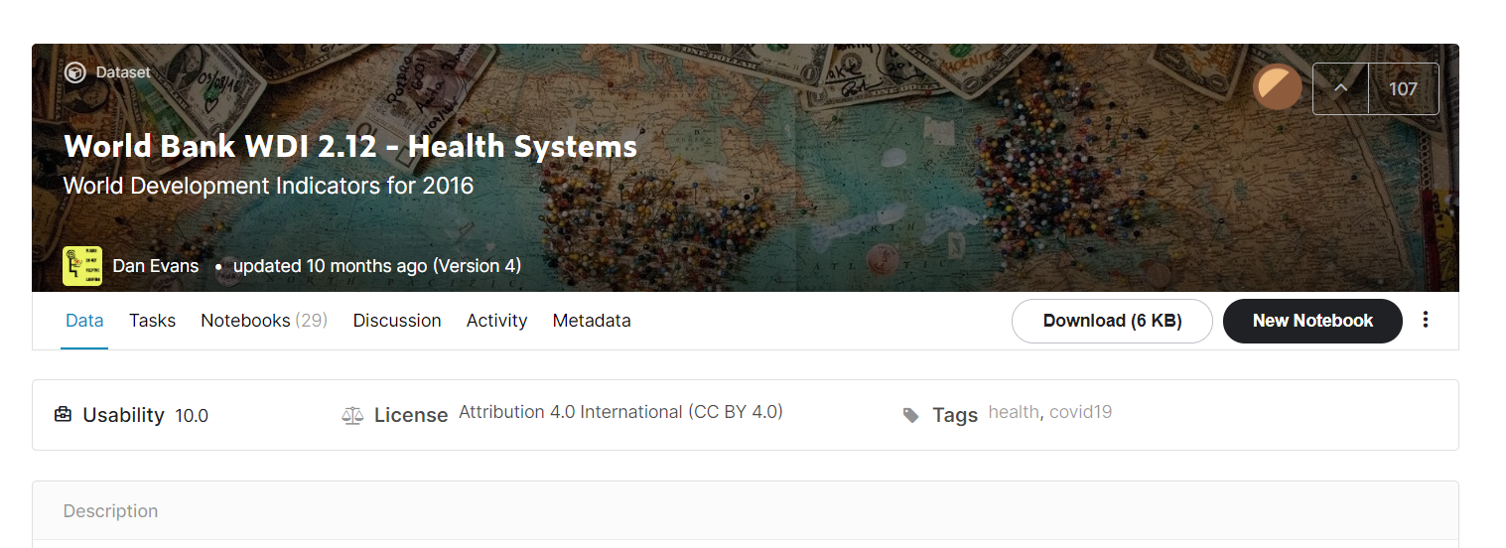
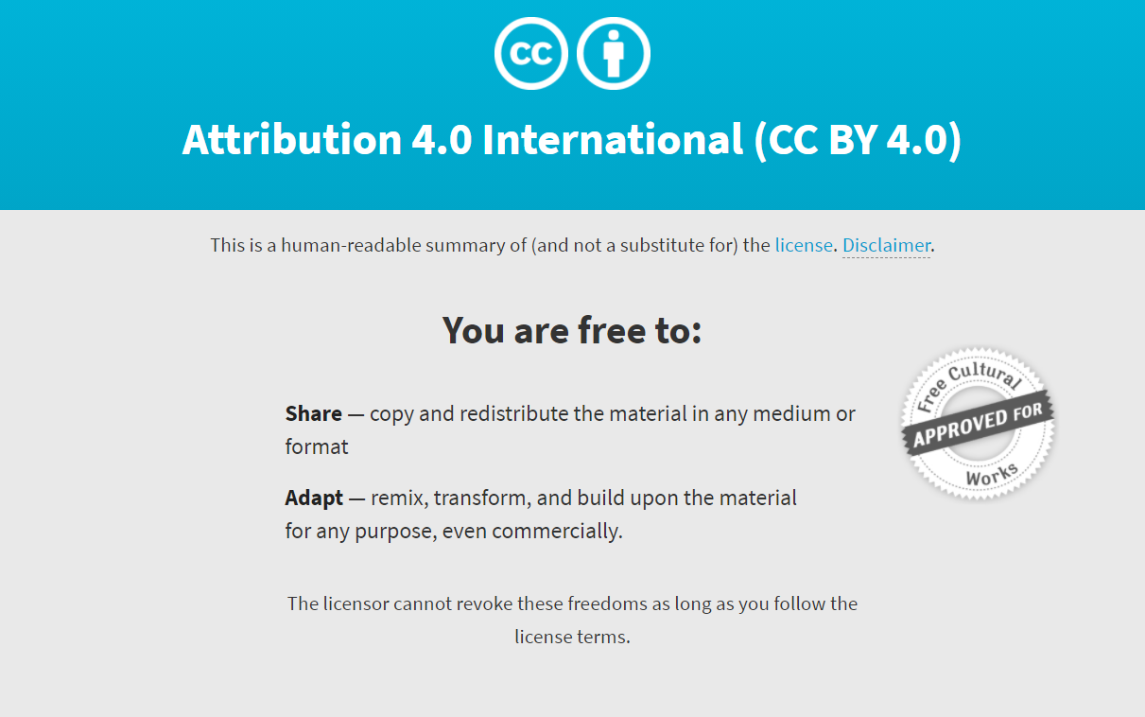
wbname | World_Bank_Name': refere-se ao nome dos países;
H1 | 'Health_exp_pct_GDP_2016': refere-se ao gasto do PIB em saúde;
H2 | 'Health_exp_public_pct_2016': refere-se à porcentagem de Gasto público em saúde;
H3 | Health_exp_out_of_pocket_pct_2016': refere-se ao gasto out-of-pocket (ou seja, os gastos feitos diretamente pelas famílias) em saúde;
H4 | 'Health_exp_per_capita_USD_2016': refere-se ao gasto per capita em saúde, em USD;
H5 | External_health_exp_pct_2016': refere-se à porcentagem de Recursos externos em saúde, compostos de investimentos estrangeiros diretos e transferências externas de fontes públicas e privadas;
phys | Physicians_per_1000_2009-18': refere-se a Médicos (clínicos gerais e especialistas) para cada 1000 habitantes;
nurse | Nurse_midwife_per_1000_2009-18': refere-se a Enfermeiras para cada 1000 habitantes;
surgic | 'Specialist_surgical_per_1000_2008-18': refere-se a Especialistas cirurgiões para cada 1000 habitantes;

arquivo original foi editado para uso em aula

